估值
在黃色格子中填入數值
目前價格： | 116.50 |  | 成長率 | 每股現值
0.本年度獲利(期初) | 8.29 | 元 |  |  |  | 1-5年殖利率 |  | 21.14%
1.明年度獲利 | 10.04 | 元 | 21.1% | 9.0 |  | 6-10年殖利率 |  | 6.00%
2 | 12.17 | 元 | 21.1% | 9.8 |  | 折現率r |  | 11.33% | CAPM計算
3 | 14.74 | 元 | 21.1% | 10.7 |  |  | 無風險利率 | 4.33%
4 | 17.85 | 元 | 21.1% | 11.6 |  |  | 風險補償 | 4.00%
5 | 21.63 | 元 | 21.1% | 12.6 |  |  | 通貨膨脹 | 3.00%
6 | 22.92 | 元 | 6.0% | 12.0 |  | 永續成長率 (不超過市場GDP水準) |  | 2.00%
7 | 24.30 | 元 | 6.0% | 11.5
8 | 25.76 | 元 | 6.0% | 10.9
9 | 27.30 | 元 | 6.0% | 10.4
10 | 28.94 | 元 | 6.0% | 9.9
第11年後以永續成長率估 | 29.52
未來10年的配息累計現值 | 108.5
終值 | 108.2
股票價值 | 216.7
潛在獲利率 |  |  |  | 85.97% | ⬅️這個數字如果很確定趨勢，則大於30%以上最好，如果自己也不確定，最好大於50%之上的空間。
股票代碼 | 3030.00

市場最常用的方式就是本益比，低本益比就等於超跌嗎?會不會因為公司獲利衰退造成愈買愈便宜。有時候高本益比的股票反而比較會漲，大家看看華城、士電，如果用去年的獲利來算，本益比都6、70了。所以股價價格是否能低於股票價值，不能用喊的：10倍本益比、23倍本益比…還是50倍本益比? 巴爺爺曾提到：「上市公司的內在價值是企業未來能產生的自由現金流量經過折現後的總和。」 這裡要介紹的現金流量折現法（DCF），又稱為自由現金流折現法，就是用來計算這一價值的方法。 DCF 公式是使用折現率（貼現率）找到當作預期未來現金流的現值，如果 DCF 計算出來的價值，高於當前股票的市場價格，就可以考慮投資。 越遠的現金流，就要開越多次方，這樣換算下來的數值很小，幾乎不影響，因此不用算太遠。所以我們先取十年來計算，且關於第三年之後，其實對於法人來說準確性都很低了，散戶更不用說。 1.在黃色表格中先填入股價目前的價位，及去年已知的獲利。 2.之後填入預估今年開始的五年成長率：這裡需要一些預估能力或是法人資料來輔助，有些券商報告會有未來幾年的預估，如果不知道填多少，可以google該個股所在的產業年複合成長率(CAGR)，例如半導體封裝(22%)、電動車CAGR約25%。 3.接著填入6~10年的預估成長率，因為太遠的未來預估一定、一定、一定不準確，所以只要填寫基本正常成長率6-8%即可，建議保守預估。 4.算出的股票價值是參考，建議在潛在獲利上還有大於50%以上時布局，可以分批布局、還有分散投資不同公司。

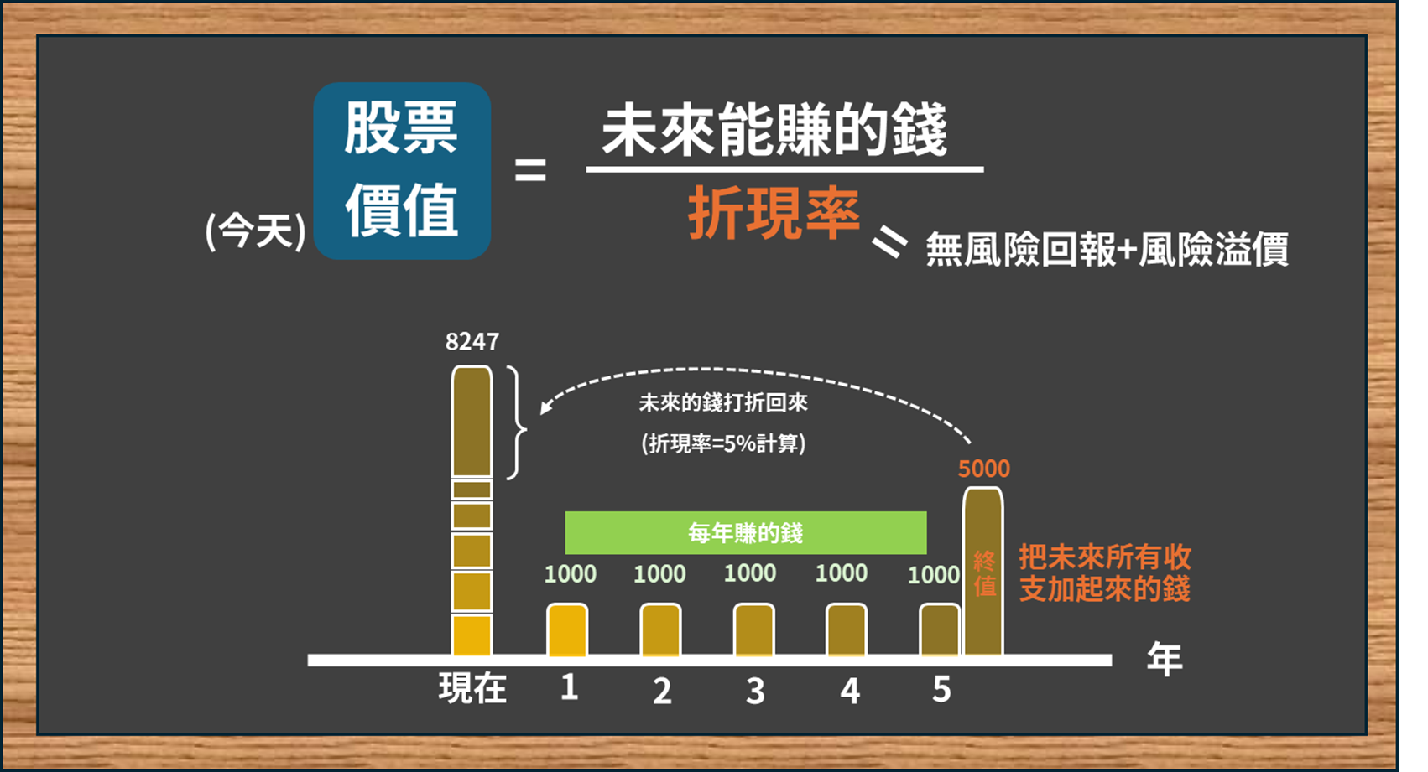

影片

